Planilha1
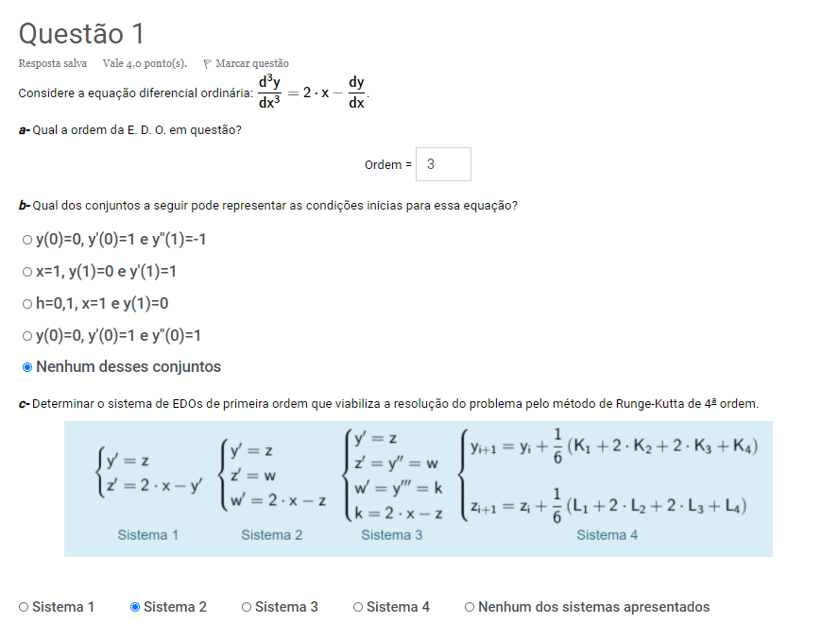
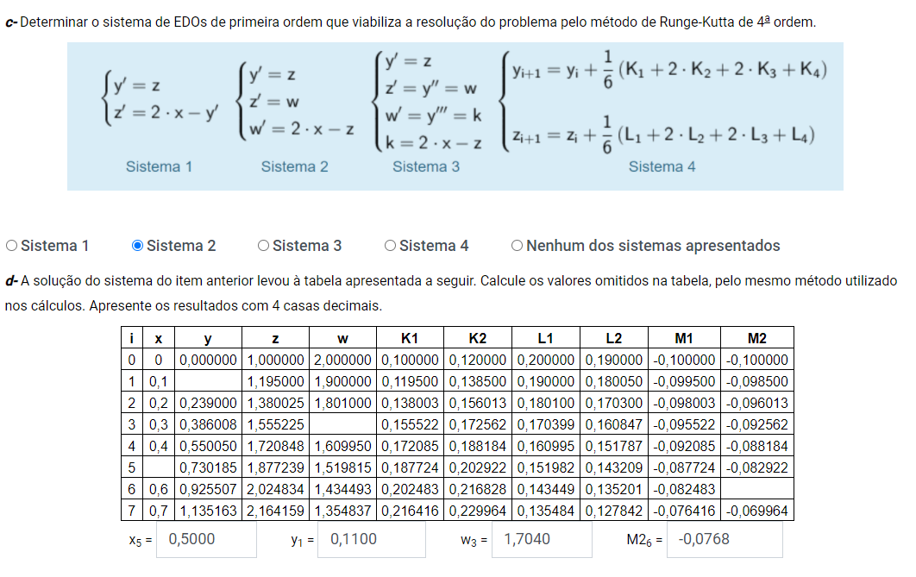
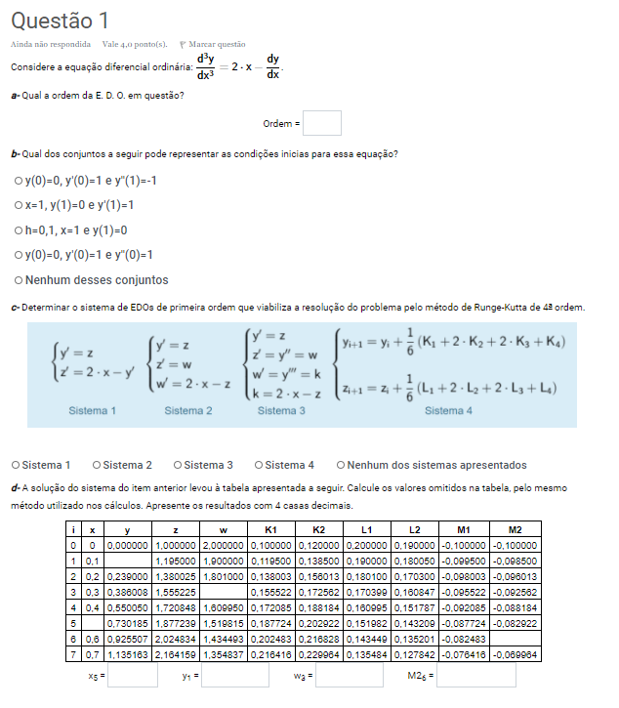

 | h | 0.1

i | x | y | z | w | K1 | K2 | L1 | L2 | M1 | M2
0 | 0.00000 | 0.00000 | 1.00000 | 2.00000 | 0.10000 | 0.12000 | 0.20000 | 0.19000 | -0.10000 | -0.10000
1 | 0.10000 | 0.11000 | 1.19500 | 1.90000 | 0.11950 | 0.13850 | 0.19000 | 0.18005 | -0.09950 | -0.09850
2 | 0.20000 | 0.23900 | 1.38003 | 1.80100 | 0.13800 | 0.15601 | 0.18010 | 0.17030 | -0.09800 | -0.09601
3 | 0.30000 | 0.38601 | 1.55522 | 1.70399 | 0.15552 | 0.17256 | 0.17040 | 0.16085 | -0.09552 | -0.09256
4 | 0.40000 | 0.55005 | 1.72085 | 1.60995 | 0.17208 | 0.18818 | 0.16100 | 0.15179 | -0.09208 | -0.08818
5 | 0.50000 | 0.73018 | 1.87724 | 1.51982 | 0.18772 | 0.20292 | 0.15198 | 0.14321 | -0.08772 | -0.08292
6 | 0.60000 | 0.92551 | 2.02483 | 1.43449 | 0.20248 | 0.21683 | 0.14345 | 0.13520 | -0.08248 | -0.07683
7 | 0.70000 | 1.13516 | 2.16416 | 1.35484 | 0.21642 | 0.22996 | 0.13548 | 0.12784 | -0.07642 | -0.06996

Planilha2
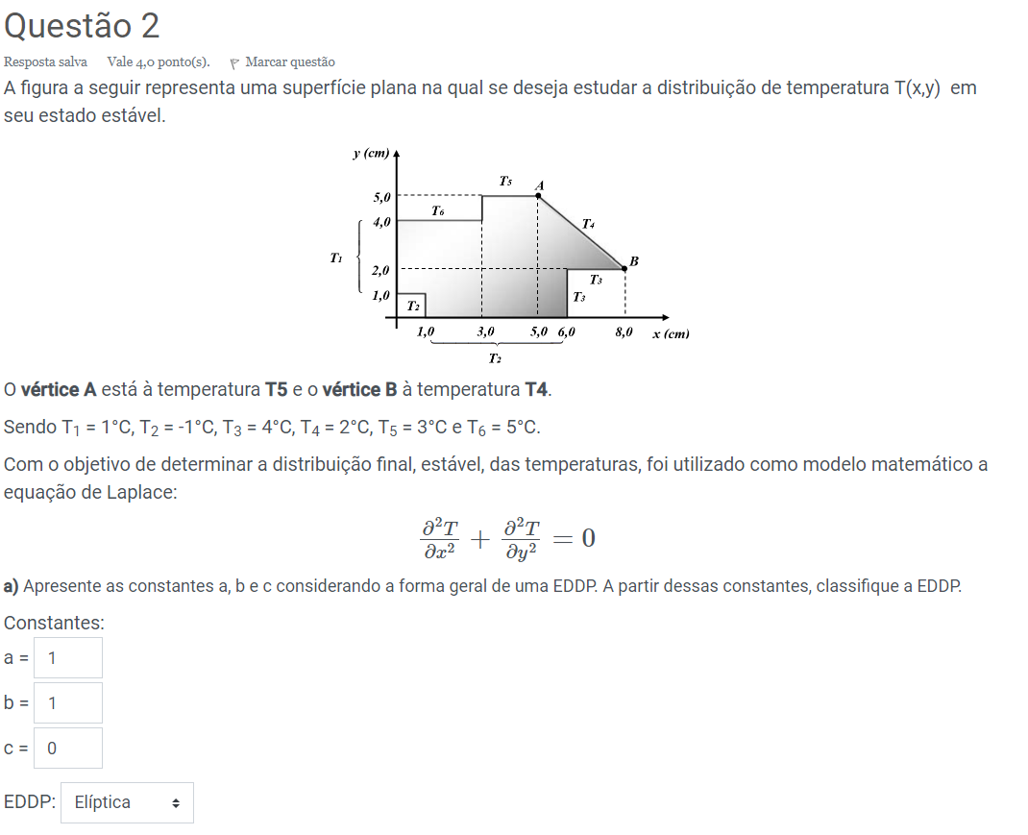
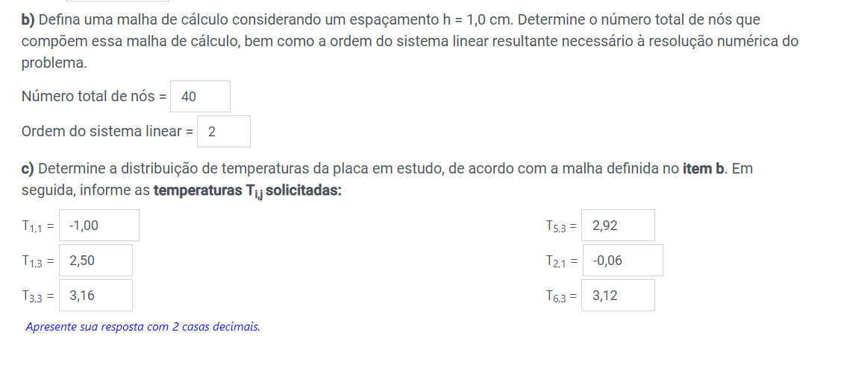
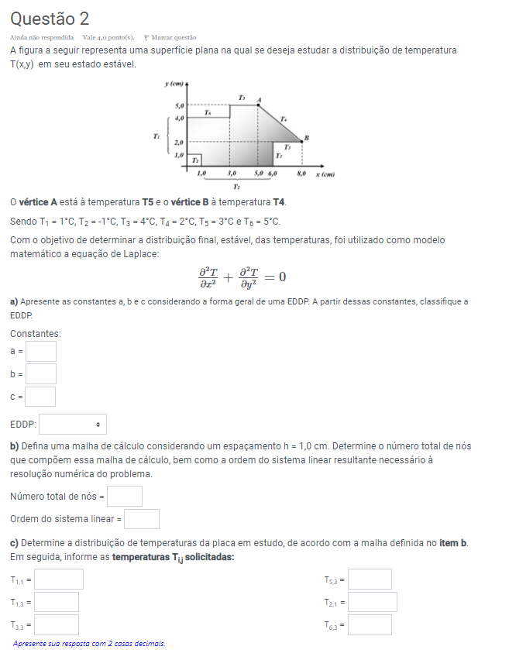

5 |  |  |  | 5.00 | 3.00 | 3.00 | 3.00
4 | 1.00 | 5.00 | 5.00 | 5.00 | 3.49 | 3.05 | 2.79 | 2.00
3 | 1.00 | 2.50 | 3.02 | 3.16 | 2.89 | 2.92 | 3.12 | 2.78 | 2.00
2 | 1.00 | 0.98 | 1.42 | 1.73 | 2.00 | 2.63 | 4.00 | 4.00 | 4.00 | 2.00
1 | 1.00 | -1.00 | -0.06 | 0.35 | 0.73 | 1.59 | 4.00
0 | -1.00 | -1.00 | -1.00 | -1.00 | -1.00 | -1.00 | 4.00
 | 0 | 1 | 2 | 3 | 4 | 5 | 6 | 7 | 8

Planilha3
